2
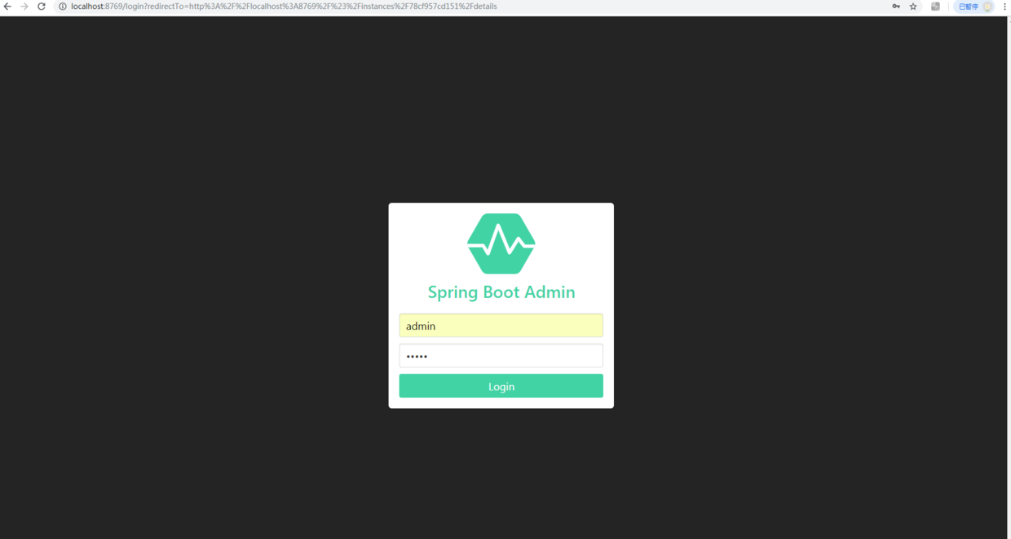
Spring boot Admin
 | Spring Boot Admin简介
 | Spring Boot Admin是一个开源社区项目，用于管理和监控SpringBoot应用程序。 应用程序作为Spring Boot Admin Client向为Spring Boot Admin Server注册（通过HTTP）或使用SpringCloud注册中心（例如Eureka，Consul）发现。
 | UI是的AngularJs应用程序，展示Spring Boot Admin Client的Actuator端点上的一些监控。常见的功能或者监控如下：
 | 显示健康状况
 | 显示详细信息，例如
 | JVM和内存指标
 | micrometer.io指标
 | 数据源指标
 | 缓存指标

 | 显示构建信息编号
 | 关注并下载日志文件
 | 查看jvm系统和环境属性
 | 查看Spring Boot配置属性
 | 支持Spring Cloud的postable / env-和/ refresh-endpoint
 | 轻松的日志级管理
 | 与JMX-beans交互
 | 查看线程转储
 | 查看http跟踪
 | 查看auditevents
 | 查看http-endpoints
 | 查看计划任务
 | 查看和删除活动会话（使用spring-session）
 | 查看Flyway / Liquibase数据库迁移
 | 下载heapdump
 | 状态变更通知（通过电子邮件，Slack，Hipchat，......）
 | 状态更改的事件日志（非持久性）

 | 快速开始
 | 创建Spring Boot Admin Server
 | 本文的所有工程的Spring Boot版本为2.1.0 、Spring Cloud版本为Finchley.SR2。案例采用Maven多module形式，父pom文件引入以下的依赖（完整的依赖见源码）：
 | <parent>
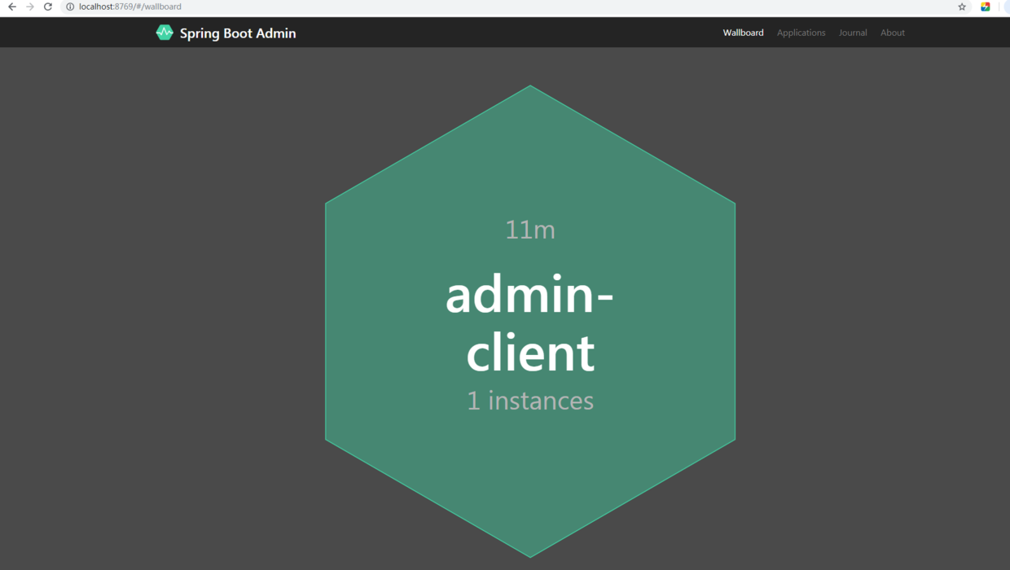
 | <groupId>org.springframework.boot</groupId>
 | <artifactId>spring-boot-starter-parent</artifactId>
 | <version>2.1.0.RELEASE</version>
 | <relativePath/>
 | </parent>

 | <dependencyManagement>
 | <dependencies>
 | <dependency>
 | <groupId>org.springframework.cloud</groupId>
 | <artifactId>spring-cloud-dependencies</artifactId>
 | <version>${spring-cloud.version}</version>
 | <type>pom</type>
 | <scope>import</scope>
 | </dependency>
 | </dependencies>
 | </dependencyManagement>

 | <spring-cloud.version>Finchley.SR2</spring-cloud.version>

 | 在工程admin-server引入admin-server的起来依赖和web的起步依赖，代码如下：
 | <dependency>
 | <groupId>de.codecentric</groupId>
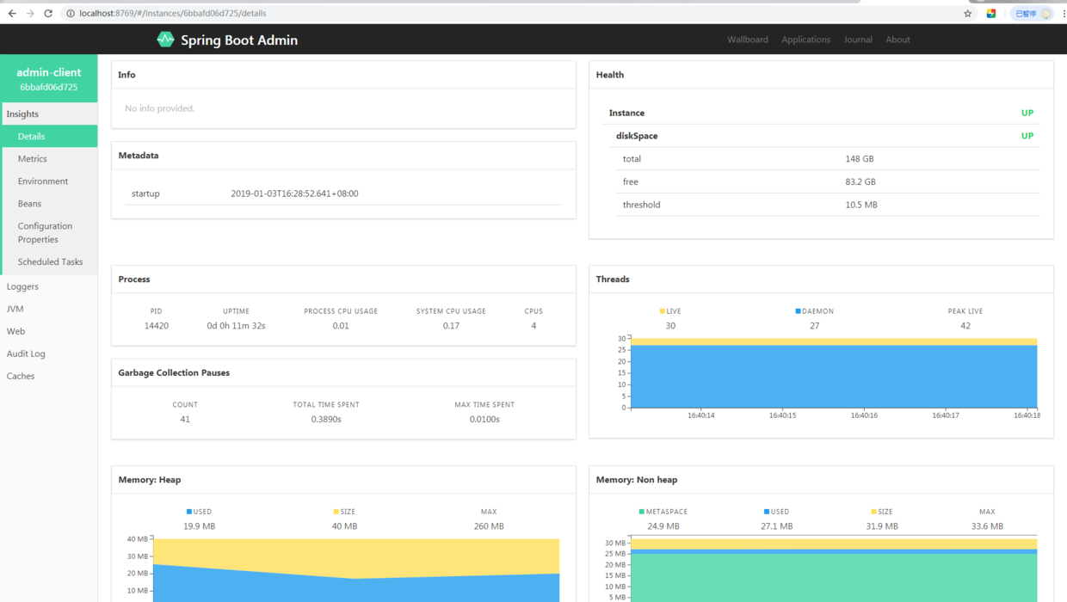
 | <artifactId>spring-boot-admin-starter-server</artifactId>
 | <version>2.1.0</version>
 | </dependency>
 | <dependency>
 | <groupId>org.springframework.boot</groupId>
 | <artifactId>spring-boot-starter-web</artifactId>
 | </dependency>
 | 然后在工程的启动类AdminServerApplication加上@EnableAdminServer注解，开启AdminServer的功能，代码如下：
 | @SpringBootApplication
 | @EnableAdminServer
 | public class AdminServerApplication {

 | public static void main(String[] args) {
 | SpringApplication.run( AdminServerApplication.class, args );
 | }

 | }
 | 在工程的配置文件application.yml中配置程序名和程序的端口，代码如下：
 | spring:
 | application:
 | name: admin-server
 | server:
 | port: 8769
 | 这样Admin Server就创建好了。
 | 创建Spring Boot Admin Client
 | 在admin-client工程的pom文件引入admin-client的起步依赖和web的起步依赖，代码如下：
 | <dependency>
 | <groupId>de.codecentric</groupId>
 | <artifactId>spring-boot-admin-starter-client</artifactId>
 | <version>2.1.0</version>
 | </dependency>

 | <dependency>
 | <groupId>org.springframework.boot</groupId>
 | <artifactId>spring-boot-starter-web</artifactId>
 | </dependency>

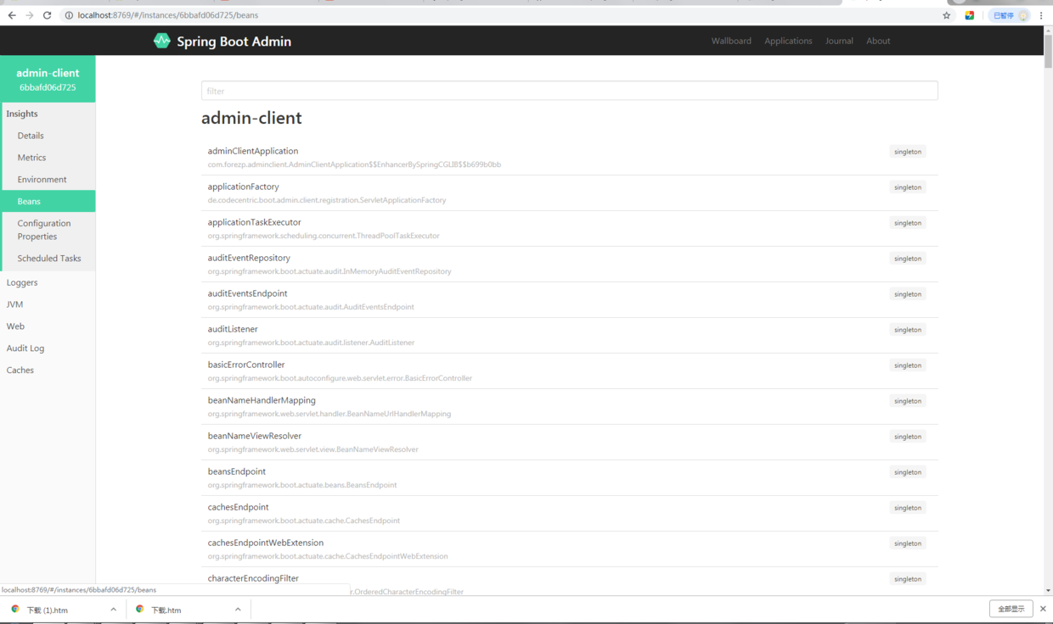
 | 在工程的配置文件application.yml中配置应用名和端口信息，以及向admin-server注册的地址为http://localhost:8769，最后暴露自己的actuator的所有端口信息，具体配置如下：
 | spring:
 | application:
 | name: admin-client
 | boot:
 | admin:
 | client:
 | url: http://localhost:8769
 | server:
 | port: 8768

 | management:
 | endpoints:
 | web:
 | exposure:
 | include: '*'
 | endpoint:
 | health:
 | show-details: ALWAYS
 | 在工程的启动文件如下：
 | @SpringBootApplication
 | public class AdminClientApplication {

 | public static void main(String[] args) {
 | SpringApplication.run( AdminClientApplication.class, args );
 | }
 | 一次启动两个工程，在浏览器上输入localhost:8769 ，浏览器显示的界面如下：

 | 查看wallboard：

 | 点击wallboard，可以查看admin-client具体的信息，比如内存状态信息：

 | 也可以查看spring bean的情况：

 | 更多监控信息，自己体验。
 | Spring boot Admin结合SC注册中心使用
 | 同上一个案例一样，本案例也是使用的是Spring Boot版本为2.1.0 、Spring Cloud版本为Finchley.SR2。案例采用Maven多module形式，父pom文件引入以下的依赖（完整的依赖见源码），此处省略。
 | 搭建注册中心
 | 注册中心使用Eureka、使用Consul也是可以的，在eureka-server工程中的pom文件中引入：
 | <dependency>
 | <groupId>org.springframework.cloud</groupId>
 | <artifactId>spring-cloud-starter-netflix-eureka-server</artifactId>
 | </dependency>
 | 配置eureka-server的端口信息，以及defaultZone和防止自注册。最后系统暴露eureka-server的actuator的所有端口。
 | spring:
 | application:
 | name: eureka-server
 | server:
 | port: 8761
 | eureka:
 | client:
 | service-url:
 | defaultZone: http://localhost:8761/eureka
 | register-with-eureka: false
 | fetch-registry: false
 | management:
 | endpoints:
 | web:
 | exposure:
 | include: "*"
 | endpoint:
 | health:
 | show-details: ALWAYS
 | 在工程的启动文件EurekaServerApplication加上@EnableEurekaServer注解开启Eureka Server.
 | @SpringBootApplication
 | @EnableEurekaServer
 | public class EurekaServerApplication {

 | public static void main(String[] args) {
 | SpringApplication.run( EurekaServerApplication.class, args );
 | }
 | }
 | eureka-server搭建完毕。
 | 搭建admin-server
 | 在admin-server工程的pom文件引入admin-server的起步依赖、web的起步依赖、eureka-client的起步依赖，如下：
 | <dependency>
 | <groupId>de.codecentric</groupId>
 | <artifactId>spring-boot-admin-starter-server</artifactId>
 | <version>2.1.0</version>
 | </dependency>

 | <dependency>
 | <groupId>org.springframework.boot</groupId>
 | <artifactId>spring-boot-starter-web</artifactId>
 | </dependency>

 | <dependency>
 | <groupId>org.springframework.cloud</groupId>
 | <artifactId>spring-cloud-starter-netflix-eureka-client</artifactId>
 | </dependency>
 | 然后配置admin-server，应用名、端口信息。并向注册中心注册，注册地址为http://localhost:8761，最后将actuator的所有端口暴露出来，配置如下：
 | spring:
 | application:
 | name: admin-server
 | server:
 | port: 8769
 | eureka:
 | client:
 | registryFetchIntervalSeconds: 5
 | service-url:
 | defaultZone: ${EUREKA_SERVICE_URL:http://localhost:8761}/eureka/
 | instance:
 | leaseRenewalIntervalInSeconds: 10
 | health-check-url-path: /actuator/health

 | management:
 | endpoints:
 | web:
 | exposure:
 | include: "*"
 | endpoint:
 | health:
 | show-details: ALWAYS
 | 在工程的启动类AdminServerApplication加上@EnableAdminServer注解，开启admin server的功能，加上@EnableDiscoveryClient注解开启eurke client的功能。
 | @SpringBootApplication
 | @EnableAdminServer
 | @EnableDiscoveryClient
 | public class AdminServerApplication {

 | public static void main(String[] args) {
 | SpringApplication.run( AdminServerApplication.class, args );
 | }

 | }
 | 搭建admin-client
 | 在admin-client的pom文件引入以下的依赖，由于2.1.0采用webflux，引入webflux的起步依赖，引入eureka-client的起步依赖，并引用actuator的起步依赖如下：
 | <dependency>
 | <groupId>org.springframework.boot</groupId>
 | <artifactId>spring-boot-starter-webflux</artifactId>
 | </dependency>

 | <dependency>
 | <groupId>org.springframework.cloud</groupId>
 | <artifactId>spring-cloud-starter-netflix-eureka-client</artifactId>
 | </dependency>

 | <dependency>
 | <groupId>org.springframework.boot</groupId>
 | <artifactId>spring-boot-starter-actuator</artifactId>
 | </dependency>
 | 在工程的配置文件配置应用名、端口、向注册中心注册的地址，以及暴露actuator的所有端口。
 | spring:
 | application:
 | name: admin-client
 | eureka:
 | instance:
 | leaseRenewalIntervalInSeconds: 10
 | health-check-url-path: /actuator/health

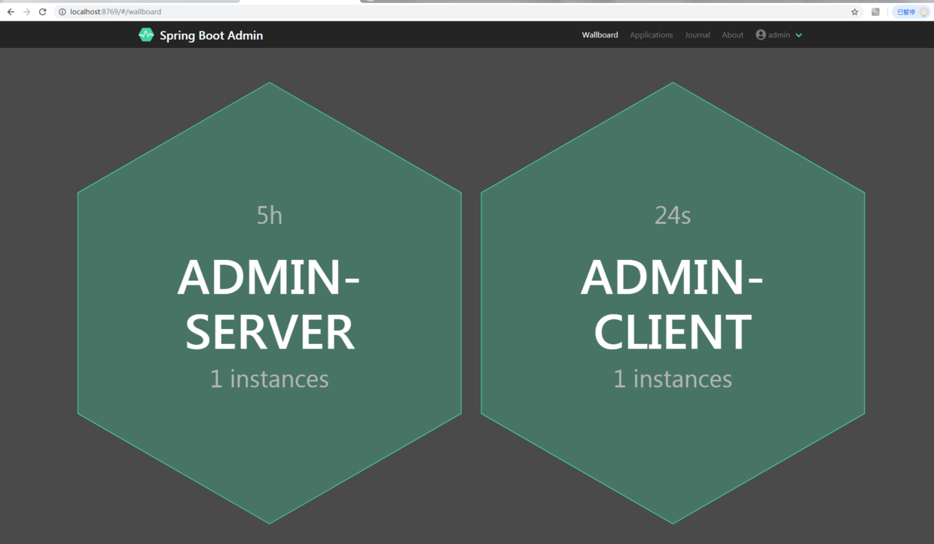
 | client:
 | registryFetchIntervalSeconds: 5
 | service-url:
 | defaultZone: ${EUREKA_SERVICE_URL:http://localhost:8761}/eureka/
 | management:
 | endpoints:
 | web:
 | exposure:
 | include: "*"
 | endpoint:
 | health:
 | show-details: ALWAYS
 | server:
 | port: 8762
 | 在启动类加上@EnableDiscoveryClie注解，开启DiscoveryClient的功能。
 | @SpringBootApplication
 | @EnableDiscoveryClient
 | public class AdminClientApplication {

 | public static void main(String[] args) {
 | SpringApplication.run( AdminClientApplication.class, args );
 | }
 | }
 | 一次启动三个工程，在浏览器上访问localhost:8769，浏览器会显示和上一小节一样的界面。

 | 集成spring security
 | 在2.1.0版本中去掉了hystrix dashboard，登录界面默认集成到了spring security模块，只要加上spring security就集成了登录模块。
 | 只需要改变下admin-server工程，需要在admin-server工程的pom文件引入以下的依赖：
 | <dependency>
 | <groupId>org.springframework.boot</groupId>
 | <artifactId>spring-boot-starter-security</artifactId>
 | </dependency>
 | 在admin-server工的配置文件application.yml中配置spring security的用户名和密码，这时需要在服务注册时带上metadata-map的信息，如下：
 | spring:
 | security:
 | user:
 | name: "admin"
 | password: "admin"

 | eureka:
 | instance:
 | metadata-map:
 | user.name: ${spring.security.user.name}
 | user.password: ${spring.security.user.password}
 | 写一个配置类SecuritySecureConfig继承WebSecurityConfigurerAdapter，配置如下：
 | @Configuration
 | public class SecuritySecureConfig extends WebSecurityConfigurerAdapter {

 | private final String adminContextPath;

 | public SecuritySecureConfig(AdminServerProperties adminServerProperties) {
 | this.adminContextPath = adminServerProperties.getContextPath();
 | }

 | @Override
 | protected void configure(HttpSecurity http) throws Exception {
 | // @formatter:off
 | SavedRequestAwareAuthenticationSuccessHandler successHandler = new SavedRequestAwareAuthenticationSuccessHandler();
 | successHandler.setTargetUrlParameter( "redirectTo" );

 | http.authorizeRequests()
 | .antMatchers( adminContextPath + "/assets/**" ).permitAll()
 | .antMatchers( adminContextPath + "/login" ).permitAll()
 | .anyRequest().authenticated()
 | .and()
 | .formLogin().loginPage( adminContextPath + "/login" ).successHandler( successHandler ).and()
 | .logout().logoutUrl( adminContextPath + "/logout" ).and()
 | .httpBasic().and()
 | .csrf().disable();
 | // @formatter:on
 | }
 | }
 | 重启启动工程，在浏览器上访问：http://localhost:8769/，会被重定向到登录界面，登录的用户名和密码为配置文件中配置的，分别为admin和admin，界面显示如下：

 | 集成邮箱报警功能
 | 在spring boot admin中，也可以集成邮箱报警功能，比如服务不健康了、下线了，都可以给指定邮箱发送邮件。集成非常简单，只需要改造下admin-server即可：
 | 在admin-server工程Pom文件，加上mail的起步依赖，代码如下：
 | <dependency>
 | <groupId>org.springframework.boot</groupId>
 | <artifactId>spring-boot-starter-mail</artifactId>
 | </dependency>
 | 在配置文件application.yml文件中，需要配置邮件相关的配置，如下：
 | spring.mail.host: smtp.163.com
 | spring.mail.username: miles02
 | spring.mail.password:
 | spring.boot.admin.notify.mail.to: 124746406@qq.com
 | 做完以上配置后，当我们已注册的客户端的状态从 UP 变为 OFFLINE 或其他状态，服务端就会自动将电子邮件发送到上面配置的地址。
 | 源码下载
 | 快速开始： https://github.com/forezp/SpringCloudLearning/tree/master/sc-f-boot-admin
 | 和spring cloud结合：https://github.com/forezp/SpringCloudLearning/tree/master/sc-f-boot-admin-cloud
 | 参考资料
 | http://codecentric.github.io/spring-boot-admin/2.1.0/
 | https://github.com/codecentric/spring-boot-admin

